네이버로그인
네이버 소셜 로그인 정리

1 | https://developers.naver.com/products/login/api/api.md
 | 네이버 디벨로퍼 사이트 로그인하기

2 | open api 이용신청 |  | 사이트 화면 하단에 초록색 버튼 클릭
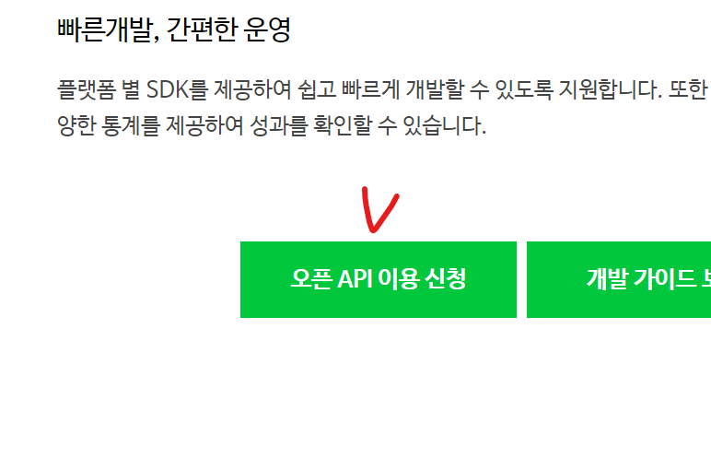

3 | 애플리케이션 이름 작성하기
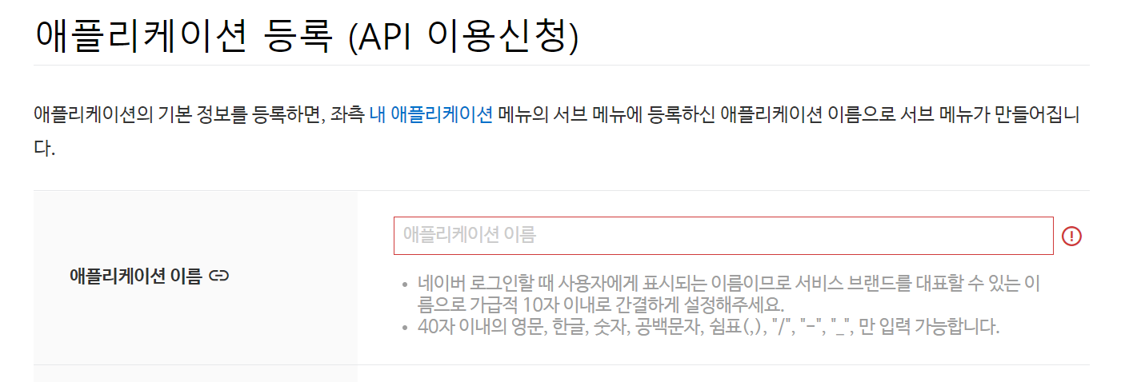

4 | 사용API에서 받아올 정보 체크박스 클릭
5 | 로그인 오픈 API서비스 환경에서 안드로이드 환경 추가
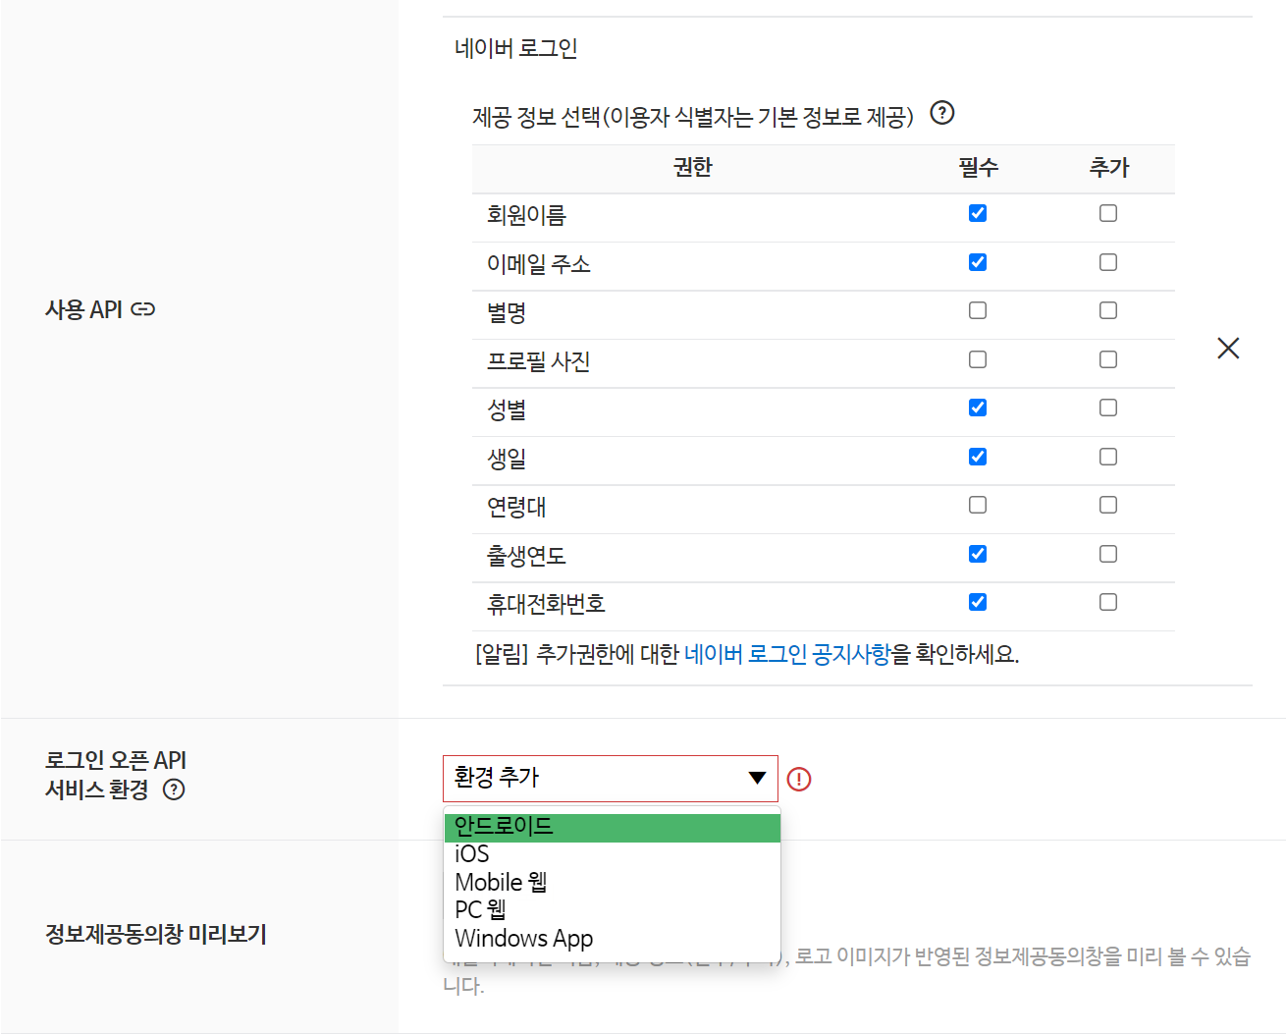

6 | 마켓등록안해서 다운로드URL 없으니까 대충 localhost로 갈겨쓰면 됨
 | http://localhost 뒤에 /middle, /anafor 이런거 써도 어차피 다운로드 안되니까 쓸필요없음

7 | 중요한 부분임… 틀리면 안됨
 | 복사해서 그대로 붙여넣기
 | com.example.anafor
 | 안드로이드 앱 패키지 이름 = manifests의 package

8 | 여기까지 다했으면 등록버튼클릭

9 | 방금 만든 애플리케이션의 정보에서
 | ClientID
 | Client Secret
 | App name
 | 세개 복사해서 메모장이나 카톡에 복붙
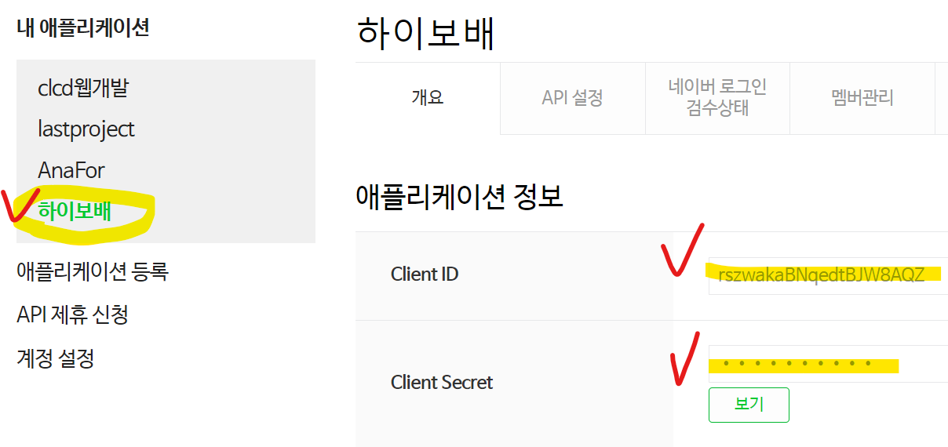

10 | 개발가이드 > 네이버 로그인 개발가이드 > 2.3.2 모바일 앱 > Android 개발자가이드 바로가기
 | https://developers.naver.com/docs/login/android/android.md

11 | 3번 개발환경설정 부터 보면됨
12 | 우리가 쓰고 있는것은 groovy
 | 안드로이드에서 사용하고 있는 것은 jdk8 버전
 | groovy에서 jdk8버전 복사하기
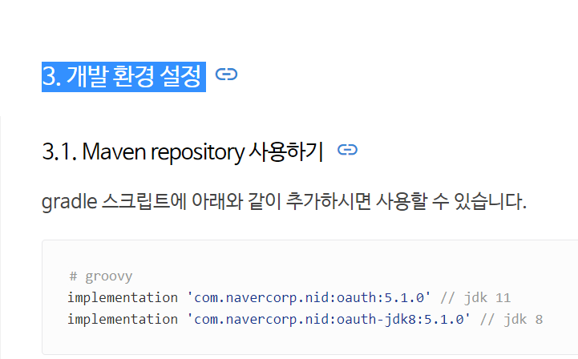

13 | build.gradle(Module…)에 dependencies{}안에 복사한거 붙여넣기,,,, 소셜로그인API 외에 추가하는데 필요한것은 lastproject 참고해서 넣으십쇼?
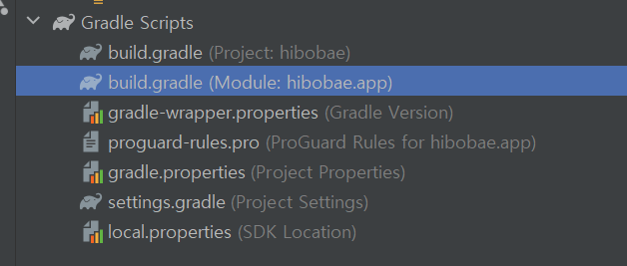

 | // 네이버 로그인용 API
 | implementation 'com.navercorp.nid:oauth-jdk8:5.1.0' // jdk 8

 | 복붙 하는김에 아래꺼도 붙여넣으세요 안넣으면 프로필메소드 복붙할때 에러납니다
 | // 코틀린 오픈안되서 추가 API 네이버로그인에서 사용.
 | implementation group: 'org.jetbrains.kotlinx', name: 'kotlinx-coroutines-core', version: '1.5.2', ext: 'pom'

 | 이렇게용

14 | Sync Now
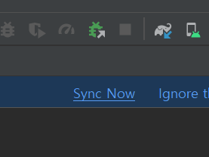

15 | 초기화 코드 복사해서 LoginActivity의 OnCreate안에 붙여넣기

 | 위 코드는 코틀린이기 때문에 자바로 바꿔주기위해서 가운데에 INSTANCE를 꼭 넣어주기
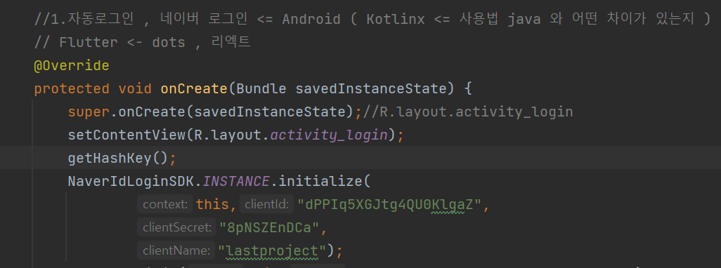

16 | 아까 메모장에 적어둔 자기꺼 Client id, Client secret, Client name 입력하기

17 | 우리는 수업시간에 배운 첫번째 방법을 사용할 것임.
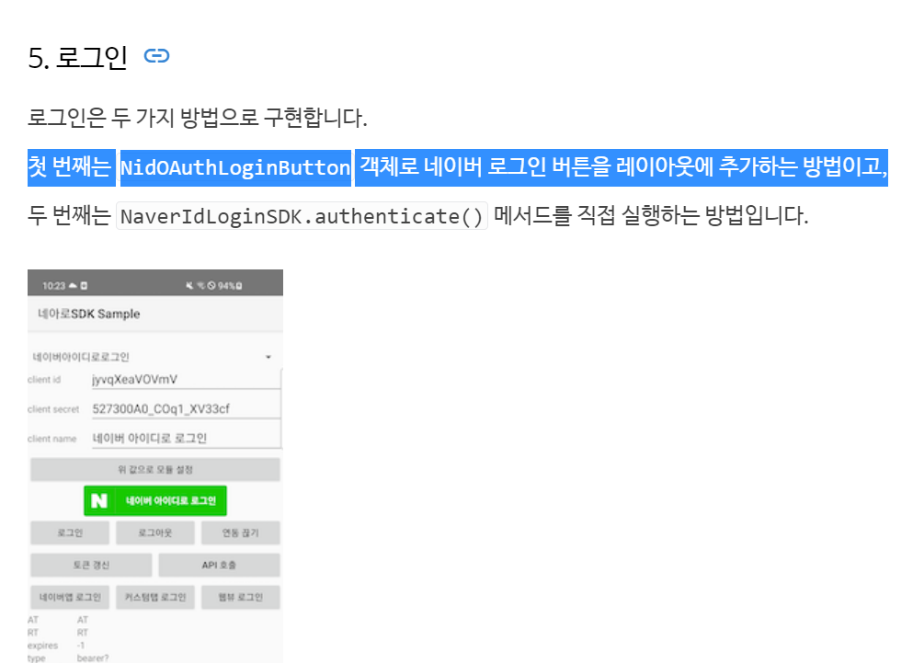

18 | 그대로 복사해서 레이아웃 파일에 붙여넣으세요
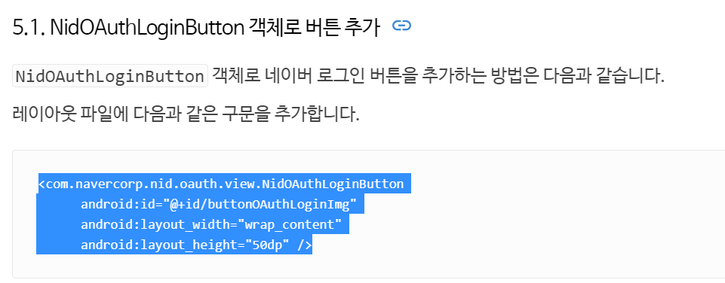

 | <com.navercorp.nid.oauth.view.NidOAuthLoginButton android:id="@+id/buttonOAuthLoginImg" android:layout_width="wrap_content" android:layout_height="50dp" />

19 | LoginActivity에서 방금 xml에 입력한 네이버 버튼아이디 찾아오기

 |  | NidOAuthLoginButton btn_naver = findViewById(R.id.btn_naver);

20 | Callback 바로 걸어주기
 | 콜백 메소드 ()괄호안에 new 입력하면 오버라이드 3개 자동으로 뜸
 | onSuccess(){}안에 logd입력해주셈
 | 성공했을때 뭘 가져오는지 찍어볼거임

 | Log.d(TAG, "onSuccess: " + NaverIdLoginSDK.INSTANCE.getAccessToken());
 | Log.d(TAG, "onSuccess: " + NaverIdLoginSDK.INSTANCE.getRefreshToken());
 | getNaverProfile();

 | onSuccess 안에 getNaverProfile();메소드는 이따가 만들면 호출하셈

 | 실패했을때랑 에러났을때도 로그찍어보셈…

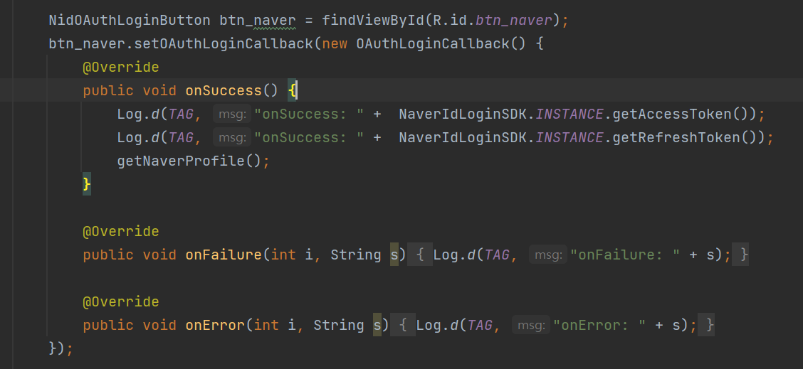

21 | 네이버 버튼 눌러서 로그인 해보면
 | 로그캣에 성공했을때 아래처럼 토큰 찍힘

22 | onCreate아래에 getNaverProfile 메소드 붙여넣고 호출
 | public void getNaverProfile(){ //<- 억세스 토큰 O일때만 성공함.
 | NidOAuthLogin authLogin = new NidOAuthLogin();
 | authLogin.callProfileApi(new NidProfileCallback<NidProfileResponse>() {
 | @Override
 | public void onSuccess(NidProfileResponse nidProfileResponse) {
 | Log.d(TAG, "onSuccess: " + nidProfileResponse.getProfile().getEmail());
 | Log.d(TAG, "onSuccess: " + nidProfileResponse.getProfile().getMobile());
 | Log.d(TAG, "onSuccess: " + nidProfileResponse.getProfile().getName());
 | }

 | @Override
 | public void onFailure(int i, String s) {
 | Log.d(TAG, "onFailure: " + s);
 | }

 | @Override
 | public void onError(int i, String s) {
 | Log.d(TAG, "onFailure: " + s);
 | }
 | });

 | }

